Накладная-№3
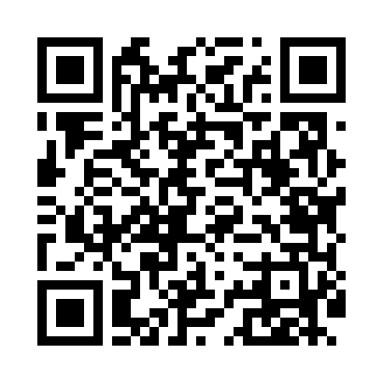
Номер товарно-транспортной накладной: |  |  | Торговый представитель: Amriyev Muhammad
Поставщик: Toshkent falcon fly 2 |  |  | Телефон торгового представителя: +998972880505
Дата отгрузки: 17.10.2025 |  |  | Контрагент: """" Klient
Дата консигнации: |  |  | Адрес:
Доставщик: |  |  | Телефон:
Телефон доставщика:
Время заказа: 17.10.2025 14:52:12
№ | Штрих-код | Название товаров (работ,услуг) | Количество | Количество в кейсе | Цена | Сумма
 |  |  | 22 |  |  | 32
1 | 6930843711686 | Пластиковая подставка для губки 1168 DB-152-4 26 | 6 | 6 шт. | 0.80 | 4.80
2 | 6914021450024 | Чайник заварочный, стеклянный желтого цвета 1 L DB-78-34 | 8 | 8 шт. | 2 | 16
3 | 6916364132117 | Стеклянная подставка для чайника (Шам) DB-132 -11 | 8 | 8 шт. | 1.40 | 11.20
Итого: 32$|->UZS: 400,000.00

